Титульный
Муниципальное бюджетное общеобразовательное учреждение Средняя общеобразовательная школа
с.Толбазы муниципального района Аургазинский район Республики Башкортостан

Азот и его свойства

 |  | Подготовил учитель химии и биологии
 |  | Габитов Фанзиль Рамилович

Регистрация
 | Кебячево и Толбазы 2017

Регистрационный
 |  | химия 9 класс

 |  | Азот и его свойства

Начали!
 | РЕГИСТРАЦИЯ

ФАМИЛИЯ
ИМЯ
Класс

Тест
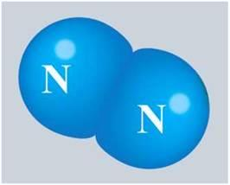
Азот. Поставьте рядом с правильным утверждением соответствующую букву из первой колонки
а | Газообразный при обычных условиях
б | Не имеет запаха
в | Имеет резкий запах
г | Не имеет цвета
д | В воде мало растворим
е | Хорошо растворяется в воде
ж | Легко сжижается
з | Ядовит

и | Степень окисления атомов азота равна "-3"
й | Степень окисления атомов азота равна 0
к | В молекуле между атомами-ковалентные полярные связи
л | В молекуле между атомами-ковалентные неполярные связи
м | Проявляют только восстановительные свойства
н | Может быть и окислителем и восстановителем
о | Взаимодействует с водородом в прсутствии катализатора
п | Взаимодействует с кислородом
р | Взаимодействует с водой
с | Взаимодействует с кислотами с образованием солей
т | Взаимодействует с металлами с образованием нитридов
у | Взаимодействует с щелочными металлами с образованием амидов
ф | Применяют в медицине

 |  | абгдйлноптф | Решай!

Далее

